Rascunho
Titulo
Faturamento por ano x meta
Faturamento por mês
Participação por empresa

Faturamento Geral

Ticket Médio por NFe

Faturamento por Gerente
Faturamento por Supervisor
Top 5 Vendedores

Segmentação Filtros

Faturamento por Linha de Produto
Faturamento por Grupo de Produto
Top 5 Produtos

Modelo de Dados
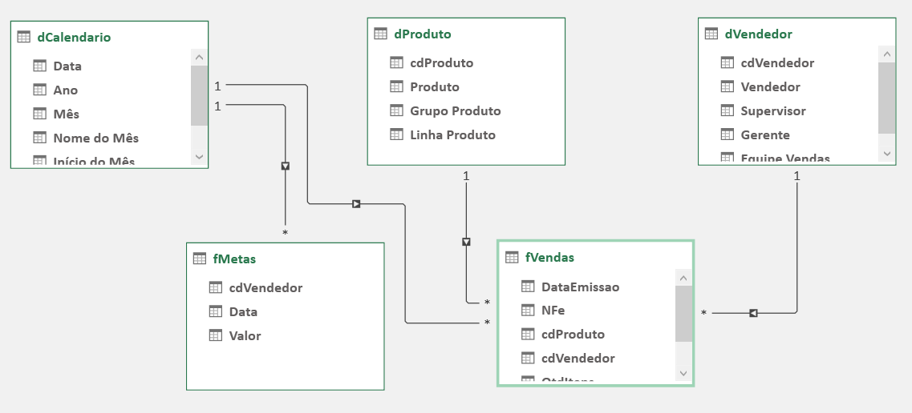
Modelo de Dados

Dashboard

FATURAMENTO POR TRIMESTRE
FATURAMENTO POR ANO X META
 | Total
Distribuidoras | R$ 6,098,516
Online | R$ 3,113,650
Varejo | R$ 8,697,067
PARTICIPAÇÃO POR EQUIPE
 | Faturamento | Meta
2017 | R$ 6,648,222 | R$ 11,748,997
2018 | R$ 10,214,809 | R$ 12,082,405
2019 | R$ 1,046,201
 | Total
T1 | R$ 3,418,388
T2 | R$ 3,854,712
T3 | R$ 5,159,754
T4 | R$ 5,476,378

FATURAMENTO POR GERENTE
TOP 5 VENDEDORES
FATURAMENTO POR SUPERVISOR
 | Total
Gabriel Azevedo | R$ 9,212,166
Victor Castro | R$ 8,697,067
 | Total
Diego Araujo | R$ 6,315,114
Diogo Carvalho | R$ 6,098,516
Emily Rocha | R$ 1,560,528
Fernando Silva | R$ 821,425
Sofia Ribeiro | R$ 3,113,650
 | Total
Carla Ferreira | R$ 4,707,403
Julio Lima | R$ 3,301,482
Gustavo Gomes | R$ 2,447,136
Felipe Goncalves | R$ 1,676,337
Leonardo Cardoso | R$ 1,607,712

FATURAMENTO POR LINHA
 | Total
Açúcares | R$ 522,317
Azeites | R$ 704,128
Cachaça | R$ 1,139,472
Café em Cápsulas | R$ 465,004
Café Moído | R$ 128,269
Chás | R$ 7,745
Doces | R$ 918,635
Doces Enlatados | R$ 141,072
Energéticos | R$ 47,241
Farinhas | R$ 1,661,807
Farinhas de Trigo | R$ 4,473,241
Farofas | R$ 878,991
Fermentos | R$ 2,201,022
Hortifruti | R$ 389,746
Leite em Pó | R$ 496,032
Molhos de Tomate | R$ 1,933
Óleos | R$ 2,186,360
Pipocas | R$ 504,966
Polvilhos | R$ 39,250
Temperos | R$ 654,039
Vinho Importado | R$ 160,911
Vinho Seco | R$ 141,831
Vinho Tinto | R$ 45,221
FATURAMENTO POR GRUPO
TOP 5 PRODUTOS

 | Total
Alimentos | R$ 16,366,812
Bebidas | R$ 1,542,421
 | Total
Produto 1968 | R$ 746,303
Produto 2026 | R$ 554,078
Produto 662 | R$ 532,094
Produto 2445 | R$ 514,739
Produto 2233 | R$ 392,895

